受講要領
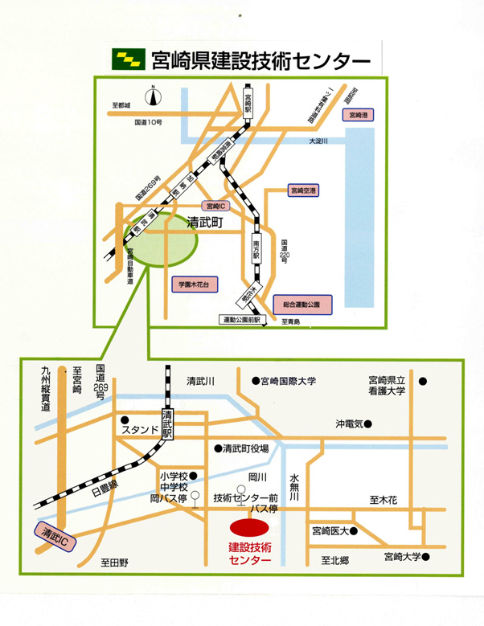
２０１９年度公共工事（電気設備）研修実施要領

■目 的
公共工事の電気設備工事を施工するにあたって必要となる知識の習得を図る。

■受講予定者
公共工事の電気設備工事等に携わる方
※受講予定者以外の方でも受講できますが、研修内容が専門的高度であることを申し添えます。

■募集人員
５０人
※定員を超える申込みがあった場合は締切前であっても募集を終了し、申込みされましても受講できない場合
がございますので、御了承ください。

■研修期間
令和元年１１月１日（金） １日間

■場 所
宮崎県建設技術センター ３階 大教室（宮崎市清武町今泉丙２５５９－１）

■講義内容
（別頁参照）

■申込方法
「研修受講申込書」に必要事項を記入の上、メールもしくは郵送、FAXで申込みください。
※詳細はホームページをご覧ください。

■申込締切
令和元年９月２６日（木） １日間

■研修経費及び納入方法
（１）研修経費
一人当たり ３，５００円（昼食代１日分を含む）

（２）納入方法
納入先の口座番号及び納入期限を明記した受講票を、９月２７日～１０月２日の間にメールもしくは
くはFAXで送信しますので、受講票確認後期限内に納入ください。
※納入は、すべて銀行振込となります。当日現金での納入はできません。
受講票が１０月２日までに届かない場合は必ずお問合せください。
受講票の発送状況は、推進機構のホームページで御確認ください。
業務の都合等で受講できない場合は、代わりの方が受講してもかまいません。

■取消し・返金について
①令和元年１０月２１日（月）までの取消し |  |  |  | 受講料から振込手数料を除いた額を返金
②令和元年１０月２３日（水）以降の取消し |  |  |  | 返金できません（ただし、テキストを郵送します）

■申込先及び問合せ先
（公財）宮崎県建設技術推進機構 土木課 企画研修システム担当
〒880-0803 宮崎市旭１丁目２番２号 企業局庁舎５階
TEL ０９８５－２０－１８３０ FAX ０９８５－２０－１８５０
メールアドレス info@mk-suishin.or.jp
ホームページ https://www.mk-suishin.or.jp
※宮崎県建設技術センターへのお問合せは御遠慮ください。

■持参品
筆記用具

■受付日時
令和元年１１月１日（金） ９時３０分～９時５５分（宮崎県建設技術センター）

２０１９年度公共工事（電気設備）研修概要

【概 要】 | ※日時、予定人員、内容等は変更となる場合がございます。
期間 |  | 令和元年１１月１日（金） １日間
場所 |  | 宮崎県建設技術センター ３階 大教室（宮崎市清武町今泉丙２５５９－１）
目的 |  | 公共工事の電気設備工事を施工するにあたって必要となる知識の習得を図る。
受講予定者 |  | 建設 | － | 法面 | － | 測量設計 | －
 |  | 地質 | － | 造園 | － | その他 | （ 電気設備 ）
 |  | 公共工事の電気設備工事に携わる方
予定人員 |  | ５０人
主催 |  | 公益財団法人 宮崎県建設技術推進機構

【時間割】
月日 | 曜日 | 時間 | 教科目 |  |  | 講師
2019-11-01 | 金 | 9:30～9:55 | 受付
 |  | 9:55～10:00 | 開講式・オリエンテーション
 |  | 10:00～11:00 | 公共工事の積算（電気設備） |  |  | 宮崎県 県土整備部 営繕課 設備室

 |  | 11:10～12:00 | 公共工事の施工管理（電気設備） |  |  | 宮崎県 県土整備部 営繕課 設備室

 |  | 13:00～13:50 | 公共事業の現状と入札制度 |  |  | 宮崎県 県土整備部 営繕課

 |  | 14:00～15:20 | 公共工事の検査（電気設備） |  |  | 宮崎県 関係部共管 工事検査課

 |  | 15:30～16:00 | 建築住宅行政にかかる情報提供 |  |  | 宮崎県 県土整備部 建築住宅課

 |  | 16:00～16:15 | 受講証交付

【内 容】
講義名 |  |  |  | 内容
公共工事の積算（電気設備） |  |  |  | 公共工事（電気設備）の積算について
公共工事の施工管理（電気設備） |  |  |  | 公共工事（電気設備）の施工管理について
公共事業の現状と入札制度 |  |  |  | 公共工事をめぐる最近の動向と入札制度について
公共工事の検査（電気設備） |  |  |  | 検査の目的、指導・指摘事項、工事成績採点等について
建築住宅行政にかかる情報提供 |  |  |  | 建築住宅行政の最新情報について
研修受講申込書
 |  |  |  |  |  |  | ＮＯ．

２０１９年度公共工事（電気設備）研修

※お一人様１枚ずつの御記入をお願いします。 |  |  |  |  |  |  | 令和元年11月1日 現在
会社名
フリガナ |  |  |  |  |  |  | 年 齢
氏名 |  |  |  |  |  |  |  | 歳
会社住所 |  | 〒

会社電話番号
会社ＦＡＸ番号
代表E-mail アドレス
緊急連絡先 （携帯電話等）
経験年数 |  |  | 年

上記のとおり研修の受講を申し込みます。

 |  |  |  |  |  |  |  | （公財）宮崎県建設技術推進機構
 |  |  |  |  |  |  |  | 土木課 企画研修システム担当 行き

■申込み先及び問合せ先
（公財）宮崎県建設技術推進機構 土木課 企画研修システム担当
〒880-0803 宮崎市旭１丁目２番２号 企業局庁舎５階
TEL ０９８５－２０－１８３０ FAX ０９８５－２０－１８５０
メールアドレス info@mk-suishin.or.jp
ホームページ https://www.mk-suishin.or.jp
※宮崎県建設技術センターへのお問合せは御遠慮ください。

※研修受講申込書に記入された個人情報は、研修業務を円滑に実施するために利用するもので、それ以外の目的
では使用しません。

